01（fig2）
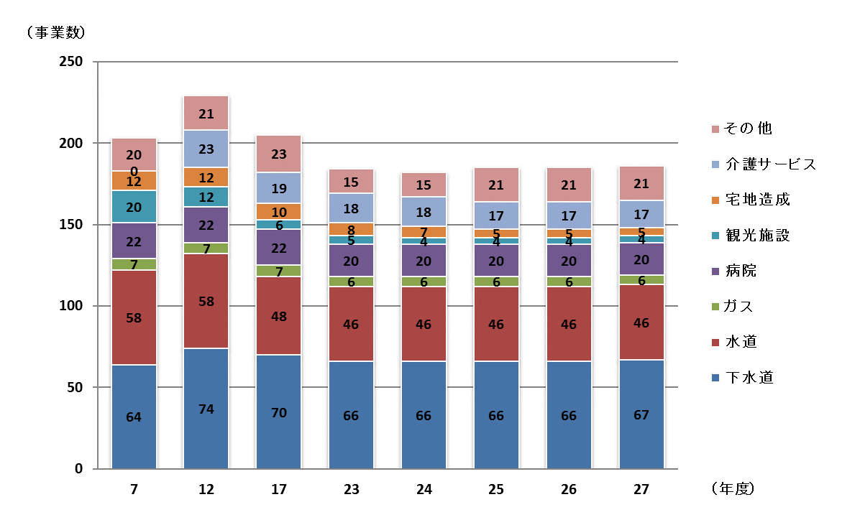
第１表 地方公営企業の事業数
 |  |  |  |  |  |  |  |  |  |  |  |  | （単位：事業）
 |  | 年度 | 平成 |  |  |  |  |  |  |  | (B) の | 対前年度比較 | 増減率
 |  |  | 7 | 12 | 17 | 23 | 24 | 25 | 26 | 27 | 構成比 | (B)-(A) | (C)/(A)
事業 |  |  |  |  |  |  |  |  | (A) | (B) | (%) | (C) | (%)
水道 |  |  | 58 | 58 | 48 | 46 | 46 | 46 | 46 | 46 | 24.7 | - | -
うち | 上水道 |  | 56 | 56 | 45 | 44 | 44 | 44 | 44 | 44 | 23.7 | - | -
 | 簡易水道 |  | 2 | 2 | 3 | 2 | 2 | 2 | 2 | 2 | 1.1 | - | -
電気 |  |  | 2 | 4 | 5 | - | - | 1 | 1 | 1 | 0.5 | - | -
ガス |  |  | 7 | 7 | 7 | 6 | 6 | 6 | 6 | 6 | 3.2 | - | -
病院 |  |  | 22 | 22 | 22 | 20 | 20 | 20 | 20 | 20 | 10.8 | - | -
下水道 |  |  | 64 | 74 | 70 | 66 | 66 | 66 | 66 | 67 | 36.0 | 1 | 1.5
市場 |  |  | 8 | 8 | 8 | 7 | 7 | 7 | 7 | 7 | 3.8 | - | -
と畜場 |  |  | 4 | 2 | 2 | 2 | 2 | 2 | 2 | 2 | 1.1 | - | -
観光施設 |  |  | 20 | 12 | 6 | 5 | 4 | 4 | 4 | 4 | 2.2 | - | -
宅地造成 |  |  | 12 | 12 | 10 | 8 | 7 | 5 | 5 | 5 | 2.7 | - | -
駐車場整備 |  |  | 6 | 7 | 6 | 6 | 6 | 11 | 11 | 11 | 5.9 | - | -
介護サービス |  |  | - | 23 | 19 | 18 | 18 | 17 | 17 | 17 | 9.1 | - | -
その他 |  |  | - | - | 2 | - | - | - | - | - | - | - | -
合計 |  |  | 203 | 229 | 205 | 184 | 182 | 185 | 185 | 186 | 100.0 | 1 | 0.5
(注) 各年度の事業数は、年度末の数値であり、建設中の事業を含む。

02（fig1）
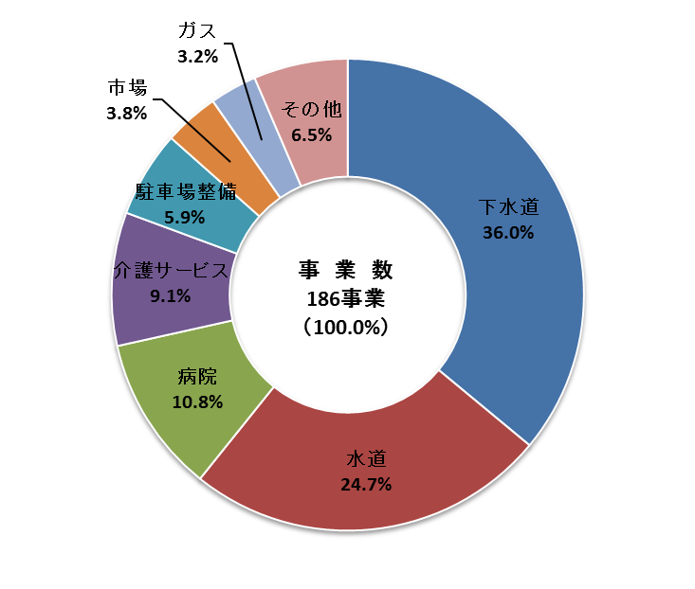
第２表 法適用区分別事業数
 |  |  |  |  |  |  |  |  |  |  |  |  | （単位：事業）
 |  |  | 適用区分 | 法適用企業 |  |  | 法非適用企業 |  |  | 計 |  |  | 法適用
 |  |  |  |  |  |  |  |  |  |  |  |  | 企業の割合
 |  |  | 年度 | 26 | 27 | 増減 | 26 | 27 | 増減 | 26 | 27 | 増減 | (a)/(b)
事業 |  |  |  |  | (a) |  |  |  |  |  | (b) |  | (%)
水道 |  |  |  | 46 | 46 | - | - | - | - | 46 | 46 | - | 100.0
うち |  | 上水道 |  | 44 | 44 | - | - | - | - | 44 | 44 | - | 100.0
 |  | 簡易水道 |  | 2 | 2 | - | - | - | - | 2 | 2 | - | 100.0
電気 |  |  |  | - | - | - | 1 | 1 | - | 1 | 1 | - | -
ガス |  |  |  | 6 | 6 | - | - | - | - | 6 | 6 | - | 100.0
病院 |  |  |  | 20 | 20 | - | - | - | - | 20 | 20 | - | 100.0
下水道 |  |  |  | 9 | 10 | 1 | 57 | 57 | - | 66 | 67 | 1 | 14.9
市場 |  |  |  | 1 | 1 | - | 6 | 6 | - | 7 | 7 | - | 14.3
と畜場 |  |  |  | - | - | - | 2 | 2 | - | 2 | 2 | - | -
観光施設 |  |  |  | 1 | 1 | - | 3 | 3 | - | 4 | 4 | - | 25.0
宅地造成 |  |  |  | - | - | - | 5 | 5 | - | 5 | 5 | - | -
駐車場整備 |  |  |  | - | - | - | 11 | 11 | - | 11 | 11 | - | -
介護サービス |  |  |  | 1 | 1 | - | 16 | 16 | - | 17 | 17 | - | 5.9
合計 |  |  |  | 84 | 85 | 1 | 101 | 101 | - | 185 | 186 | 1 | 45.7
 |  |  |  | (-) | (-) |  | (-) | (-) |  | (-) | (-)
 | (注) | 1. 各年度の事業数は、年度末の数値であり、建設中の事業を含む。
 |  | 2. ( )書はうち建設中の事業数である。

03（fig3,4）
第３表 地方公営企業の職員数の推移
 |  |  |  |  |  |  |  |  |  |  |  |  | （単位：人）
 |  | 年度 | 平成 |  |  |  |  |  |  |  | (B) の | 対前年度比較 | 増減率
 |  |  | 7 | 12 | 17 | 23 | 24 | 25 | 26 | 27 | 構成比 | (B)-(A) | (C)/(A)
事業 |  |  |  |  |  |  |  |  | (A) | (B) | (%) | (C) | (%)
全事業 |  |  | 10,004 | 10,437 | 10,351 | 9,009 | 9,092 | 9,207 | 9,433 | 9,559 | 100.0 | 126 | 1.3
水道 |  |  | 1,553 | 1,426 | 1,256 | 1,057 | 1,030 | 1,009 | 999 | 975 | 10.2 | △ 24 | △ 2.4
うち | 上水道 |  | 1,552 | 1,423 | 1,248 | 1,053 | 1,026 | 1,005 | 995 | 971 | 10.2 | △ 24 | △ 2.4
 | 簡易水道 |  | 1 | 3 | 8 | 4 | 4 | 4 | 4 | 4 | 0.0 | - | -
電気 |  |  | 2 | 3 | 4 | - | - | - | - | - | - | - | -
ガス |  |  | 154 | 140 | 133 | 112 | 112 | 111 | 108 | 108 | 1.1 | - | -
病院 |  |  | 6,516 | 6,987 | 7,396 | 6,610 | 6,737 | 6,890 | 7,153 | 7,325 | 76.6 | 172 | 2.4
下水道 |  |  | 1,328 | 1,254 | 1,075 | 836 | 838 | 826 | 824 | 812 | 8.5 | △ 12 | △ 1.5
市場 |  |  | 123 | 103 | 84 | 63 | 62 | 62 | 57 | 54 | 0.6 | △ 3 | △ 5.3
と畜場 |  |  | 47 | 15 | 10 | 9 | 10 | 9 | 9 | 10 | 0.1 | 1 | 11.1
観光施設 |  |  | 220 | 170 | 72 | 49 | 48 | 47 | 43 | 44 | 0.5 | 1 | 2.3
宅地造成 |  |  | 61 | 49 | 55 | 30 | 18 | 20 | 19 | 17 | 0.2 | △ 2 | △ 10.5
駐車場整備 |  |  | - | - | - | - | - | 1 | 1 | 1 | 0.0 | - | -
介護サービス |  |  | - | 290 | 229 | 243 | 237 | 232 | 220 | 213 | 2.2 | △ 7 | △ 3.2
その他 |  |  | - | - | 37 | - | - | - | - | - | - | - | -
全事業の内訳 | 法適用企業職員 |  | 8,620 | 8,913 | 9,069 | 8,029 | 8,122 | 8,244 | 8,560 | 8,720 | 91.2 | 160 | 1.9
 | 法非適用企業職員 |  | 1,384 | 1,524 | 1,282 | 980 | 970 | 963 | 873 | 839 | 8.8 | △ 34 | △ 3.9
 | 損益勘定所属職員 |  |  |  |  |  |  | 8,644 | 8,860 | 9,003 | 94.2 | 143 | 1.6
 | 資本勘定所属職員 |  |  |  |  |  |  | 563 | 573 | 556 | 5.8 | △ 17 | △ 3.0
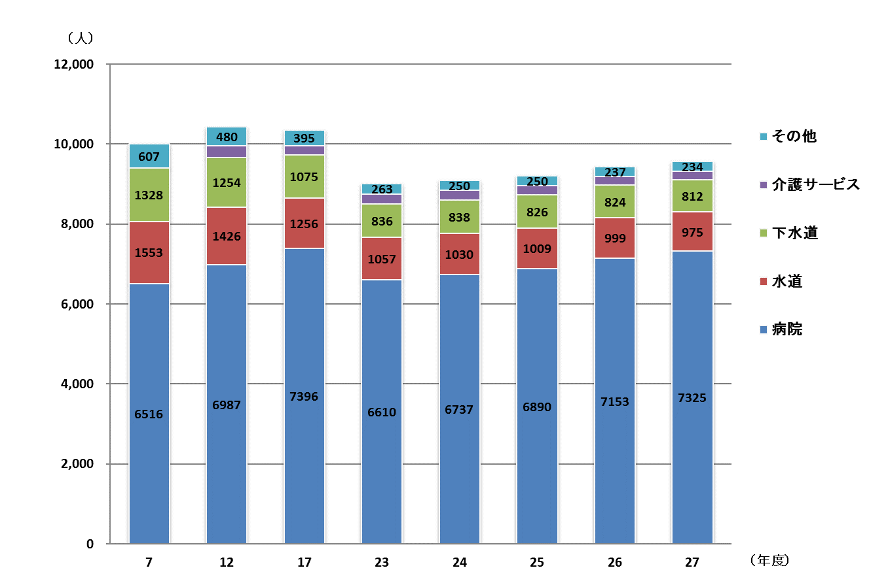
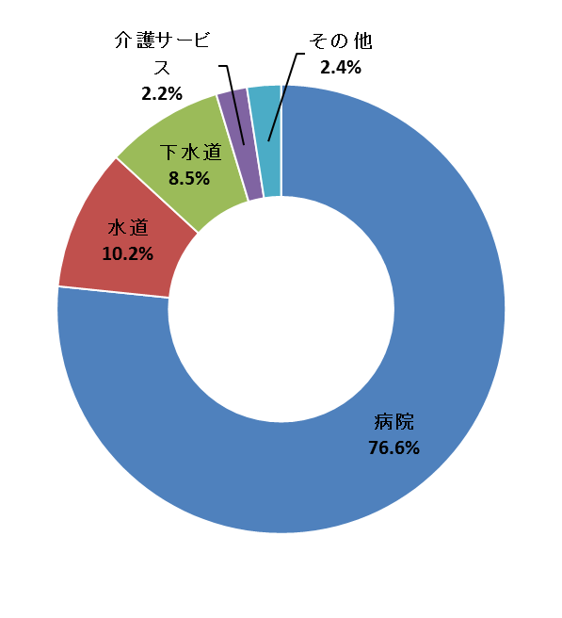

職 員 数
9,559人（100.0%）

04（fig5）
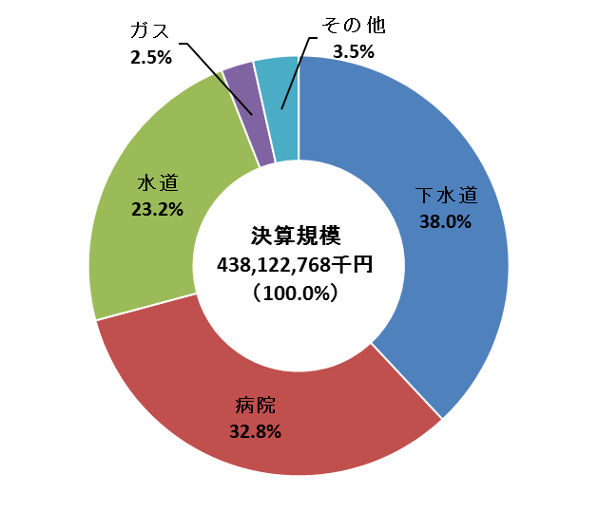
第４表 地方公営企業の決算規模の推移
 |  |  |  |  |  |  |  |  |  |  |  |  |  |  |  | （単位：千円、％）
 |  |  | 区分 | 決算規模 |  |  |  |  | 対前年度増減率 |  |  |  | 伸長指数（23＝100）

 |  |  | 年度 | 23 | 24 | 25 | 26 | 27 | 24 | 25 | 26 | 27 | 24 | 25 | 26 | 27
事業
水道 |  |  |  | 111,865,572 | 108,510,697 | 105,534,925 | 110,010,158 | 101,637,672 | △ 3.0 | △ 2.7 | 4.2 | △ 7.6 | 97.0 | 94.3 | 98.3 | 90.9
うち |  | 上水道 |  | 111,500,510 | 108,133,669 | 105,039,032 | 109,556,238 | 101,076,877 | △ 3.0 | △ 2.9 | 4.3 | △ 7.7 | 97.0 | 94.2 | 98.3 | 90.7
 |  | 簡易水道 |  | 365,062 | 377,028 | 495,893 | 453,920 | 560,795 | 3.3 | 31.5 | △ 8.5 | 23.5 | 103.3 | 135.8 | 124.3 | 153.6
電気 |  |  |  | - | - | 620,492 | 670,699 | 457,957 | - | 皆増 | 8.1 | △ 31.7 | - | - | - | -
ガス |  |  |  | 10,185,557 | 10,628,569 | 11,060,930 | 15,282,312 | 10,889,162 | 4.3 | 4.1 | 38.2 | △ 28.7 | 104.3 | 108.6 | 150.0 | 106.9
病院 |  |  |  | 133,634,058 | 133,208,194 | 138,544,658 | 138,883,171 | 143,647,796 | △ 0.3 | 4.0 | 0.2 | 3.4 | 99.7 | 103.7 | 103.9 | 107.5
下水道 |  |  |  | 162,391,340 | 161,469,332 | 168,871,774 | 175,178,465 | 166,636,188 | △ 0.6 | 4.6 | 3.7 | △ 4.9 | 99.4 | 104.0 | 107.9 | 102.6
市場 |  |  |  | 3,051,659 | 3,054,720 | 3,131,645 | 3,327,422 | 3,199,637 | 0.1 | 2.5 | 6.3 | △ 3.8 | 100.1 | 102.6 | 109.0 | 104.8
と畜場 |  |  |  | 323,297 | 339,681 | 384,225 | 331,085 | 319,933 | 5.1 | 13.1 | △ 13.8 | △ 3.4 | 105.1 | 118.8 | 102.4 | 99.0
観光施設 |  |  |  | 1,507,709 | 1,240,780 | 1,246,791 | 1,288,496 | 2,567,086 | △ 17.7 | 0.5 | 3.3 | 99.2 | 82.3 | 82.7 | 85.5 | 170.3
宅地造成 |  |  |  | 4,171,869 | 5,009,563 | 7,263,654 | 3,810,561 | 3,927,612 | 20.1 | 45.0 | △ 47.5 | 3.1 | 120.1 | 174.1 | 91.3 | 94.1
駐車場整備 |  |  |  | 705,843 | 596,692 | 919,832 | 825,801 | 816,317 | △ 15.5 | 54.2 | △ 10.2 | △ 1.1 | 84.5 | 130.3 | 117.0 | 115.7
介護サービス |  |  |  | 4,200,891 | 4,287,099 | 4,318,410 | 4,141,630 | 4,023,408 | 2.1 | 0.7 | △ 4.1 | △ 2.9 | 102.1 | 102.8 | 98.6 | 95.8
合計 |  |  |  | 432,037,795 | 428,345,327 | 441,897,336 | 453,749,800 | 438,122,768 | △ 0.9 | 3.2 | 2.7 | △ 3.4 | 99.1 | 102.3 | 105.0 | 101.4

 | (注) | 決算規模の算出は次のとおりとした。
 |  | 法適用企業：総費用（税込み）－減価償却費＋資本的支出
 |  | 法非適用企業：総費用＋資本的支出＋積立金＋繰上充用金

07（fig6）
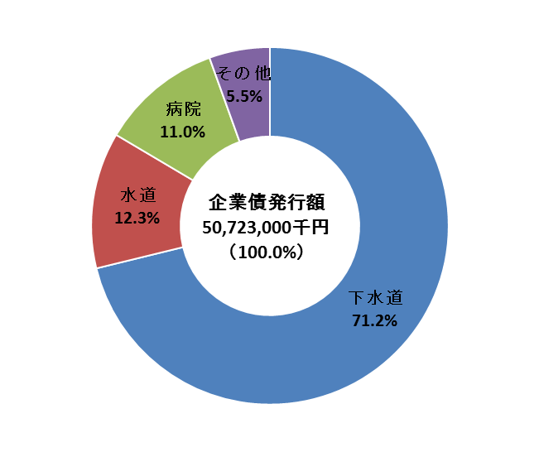
第７表 地方公営企業の企業債発行額の推移
 |  |  |  |  |  |  |  |  |  |  |  |  |  |  |  | （単位：千円、％）
 |  |  | 区分 | 企業債発行額 |  |  |  |  | 対前年度増減率 |  |  |  | 伸長指数（23＝100）

 |  |  | 年度 | 23 | 24 | 25 | 26 | 27 | 24 | 25 | 26 | 27 | 24 | 25 | 26 | 27
事業
水道 |  |  |  | 9,883,900 | 8,484,800 | 7,319,000 | 8,326,800 | 6,254,600 | △ 14.2 | △ 13.7 | 13.8 | △ 24.9 | 85.8 | 74.0 | 84.2 | 63.3
うち |  | 上水道 |  | 9,883,900 | 8,484,800 | 7,238,800 | 8,287,900 | 6,154,100 | △ 14.2 | △ 14.7 | 14.5 | △ 25.7 | 85.8 | 73.2 | 83.9 | 62.3
 |  | 簡易水道 |  | - | - | 80,200 | 38,900 | 100,500 | - | 皆増 | △ 51.5 | 158.4 | - | - | - | -
電気 |  |  |  | - | - | 560,500 | 505,000 | 128,100 | - | 皆増 | △ 9.9 | △ 74.6 | - | - | - | -
ガス |  |  |  | 65,000 | 60,000 | 55,000 | 65,000 | 55,000 | △ 7.7 | △ 8.3 | 18.2 | △ 15.4 | 92.3 | 84.6 | 100.0 | 84.6
病院 |  |  |  | 4,500,200 | 2,856,500 | 5,079,300 | 1,578,700 | 5,579,000 | △ 36.5 | 77.8 | △ 68.9 | 253.4 | 63.5 | 112.9 | 35.1 | 124.0
下水道 |  |  |  | 32,941,400 | 31,964,200 | 39,762,100 | 35,974,400 | 36,102,600 | △ 3.0 | 24.4 | △ 9.5 | 0.4 | 97.0 | 120.7 | 109.2 | 109.6
市場 |  |  |  | - | - | 12,000 | 182,300 | 341,600 | - | 皆増 | 1,419.2 | 87.4 | - | - | - | -
と畜場 |  |  |  | - | - | - | - | - | - | - | - | - | - | - | - | -
観光施設 |  |  |  | 26,000 | 90,200 | 109,500 | 313,600 | 1,529,000 | 246.9 | 21.4 | 186.4 | 387.6 | 346.9 | 421.2 | 1,206.2 | 5,880.8
宅地造成 |  |  |  | 407,039 | 552,000 | 629,000 | 663,900 | 705,200 | 35.6 | 13.9 | 5.5 | 6.2 | 135.6 | 154.5 | 163.1 | 173.3
駐車場整備 |  |  |  | - | - | 64,700 | 5,600 | - | - | 皆増 | △ 91.3 | 皆減 | - | - | - | -
介護サービス |  |  |  | - | 9,000 | 64,200 | 72,900 | 27,900 | 皆増 | 613.3 | 13.6 | △ 61.7 | - | - | - | -
合計 |  |  |  | 47,823,539 | 44,016,700 | 53,655,300 | 47,688,200 | 50,723,000 | △ 8.0 | 21.9 | △ 11.1 | 6.4 | 92.0 | 112.2 | 99.7 | 106.1

 | (注) | １．企業債発行額には、前年度同意等債で当年度収入分及び借換債を含み、当年度同意等債（届出地方債を含む）で未収入分は含まない。
 |  | ２．「計」については、公的資金補償金免除繰上償還額を含んだ数値である。

fig7-1
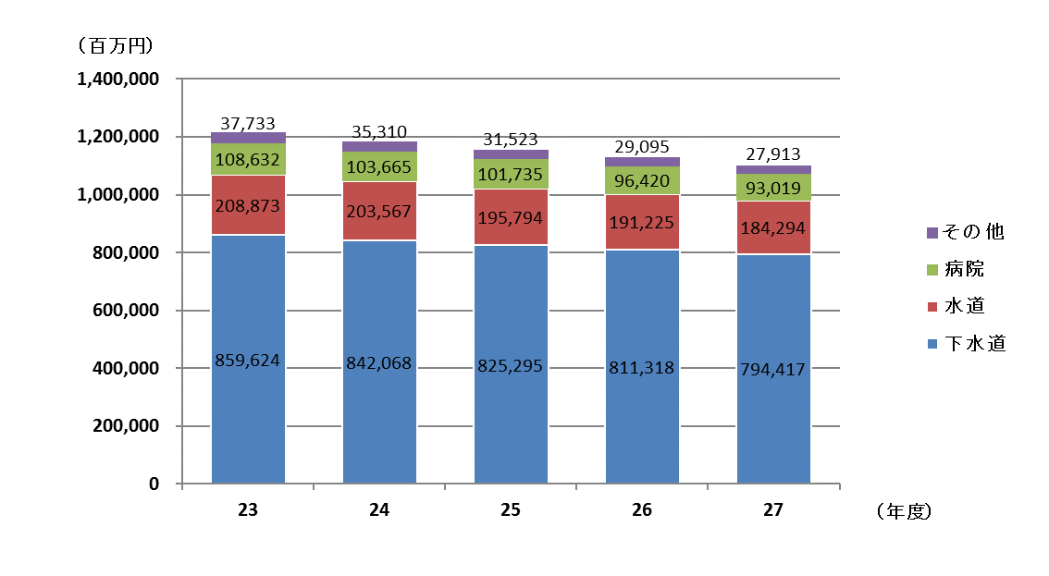
 |  |  |  |  |  |  |  |  |  |  |  |  |  |  |  |  |  | （単位：千円）
 |  |  | 事業 | 全事業 | 水道 |  | ガス | 病院 | 下水道 | その他 | その他の事業の内訳
 |  |  |  |  |  | 電気 |  |  |  |  | 市場 | と畜場 | 観光施設 |  |  | 宅地造成 | 駐車場整備 | 介護サービス
項目 |  |  |  |  |  |  |  |  |  |  |  |  | 計 | 休養宿泊 | その他 | その他

 | H27 | 合計 |  | 1,099,643,576 | 184,294,456 | 1,219,203 | 1,301,503 | 93,019,455 | 794,416,560 | 25,392,399 | 2,651,695 | 77,044 | 2,468,511 | - | 2,468,511 | 14,623,544 | 723,993 | 4,847,612
 | H26 | 合計 |  | 1,128,057,904 | 191,225,275 | 1,029,425 | 1,398,398 | 96,419,530 | 811,318,080 | 26,667,196 | 2,792,666 | 92,836 | 918,125 | - | 918,125 | 16,453,527 | 943,695 | 5,466,347
 | H25 | 合計 |  | 1,154,346,765 | 195,794,407 | 560,500 | 1,508,470 | 101,735,137 | 825,294,522 | 29,453,729 | 3,107,581 | 108,371 | 667,616 | - | 667,616 | 18,319,505 | 1,222,458 | 6,028,198
 | H24 | 合計 |  | 1,184,609,961 | 203,566,786 | - | 1,625,170 | 103,665,297 | 842,067,703 | 33,685,005 | 3,604,478 | 126,308 | 631,873 | - | 631,873 | 21,301,003 | 1,425,133 | 6,596,210
 | H23 | 合計 |  | 1,214,862,484 | 208,872,980 | - | 1,731,813 | 108,632,414 | 859,624,347 | 36,000,930 | 4,140,925 | 143,978 | 629,255 | - | 629,255 | 22,188,325 | 1,689,021 | 7,209,426

fig7-2
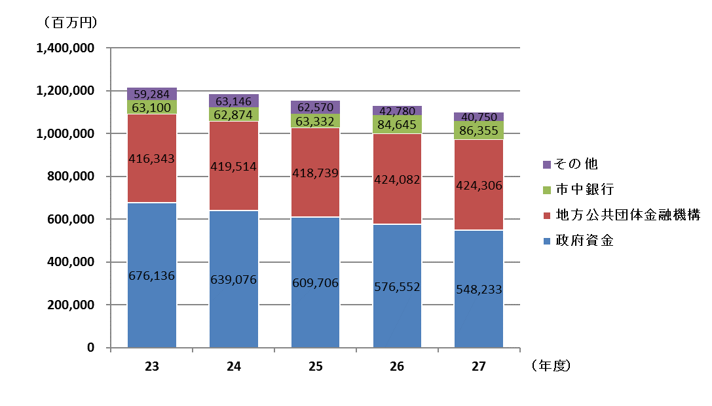
 |  |  |  |  |  |  |  |  |  |  |  |  |  |  |  | （単位：千円）
 |  |  | 借入先別 | 企業債現在高 | 政府資金 | 内訳 |  |  | 地方公共団体金融機構 | 市中銀行 | 市中銀行以外の金融機関 | 市場公募 | 共済組合 | 政府保証付外債 | 交付公債 | その他
利率別 |  |  |  |  |  | 財政融資 | 郵貯 | 簡保

 | H27 | 合計 |  | 1,099,643,576 | 548,232,755 | 416,845,256 | 1,451,819 | 129,935,680 | 424,306,143 | 86,355,149 | 37,053,200 | - | - | - | - | 3,696,329
 | H26 | 合計 |  | 1,128,057,904 | 576,551,764 | 435,710,249 | 1,529,643 | 139,311,872 | 424,081,779 | 84,644,683 | 40,941,631 | - | - | - | - | 1,838,047
 | H25 | 合計 |  | 1,154,346,765 | 609,705,588 | 459,684,895 | 1,605,783 | 148,414,910 | 418,738,611 | 63,332,259 | 60,525,897 | - | - | - | - | 2,044,410
 | H24 | 合計 |  | 1,184,609,961 | 639,075,537 | 480,141,678 | 1,680,275 | 157,253,584 | 419,514,184 | 62,873,824 | 60,121,841 |  |  |  |  | 3,024,575
 | H23 | 合計 |  | 1,214,862,484 | 676,135,691 | 508,645,904 | 1,753,155 | 165,736,632 | 416,342,748 | 63,099,890 | 55,817,025 |  |  |  |  | 3,467,130

fig7-3
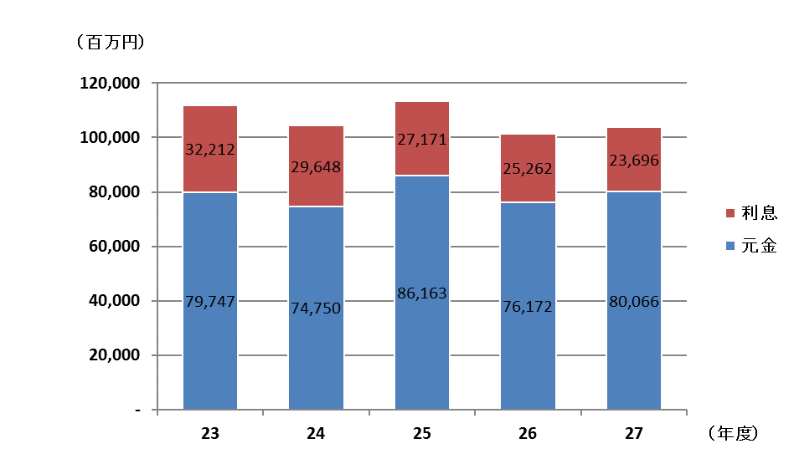
 |  |  | 借入先別 | 元金 | 利息 | 元金 |  | 利息
利率別 |  |  |  |  |  | 法適 | 法非適 | 法適 | 法非適

 | 23 | 合計 |  | 79,746,982 | 32,211,990 | 38,309,037 | 41,437,945 | 15,864,475 | 16,347,515
 | 24 | 合計 |  | 74,750,388 | 29,648,032 | 35,998,019 | 38,752,369 | 14,285,867 | 15,362,165
 | 25 | 合計 |  | 86,162,524 | 27,170,858 | 37,296,090 | 48,866,434 | 12,898,965 | 14,271,893
 | 26 | 合計 |  | 76,171,949 | 25,262,398 | 39,935,370 | 36,236,579 | 13,297,069 | 11,965,329
 | 27 | 合計 |  | 80,066,026 | 23,696,089 | 43,625,422 | 36,440,604 | 12,927,446 | 10,768,643

08（fig8）
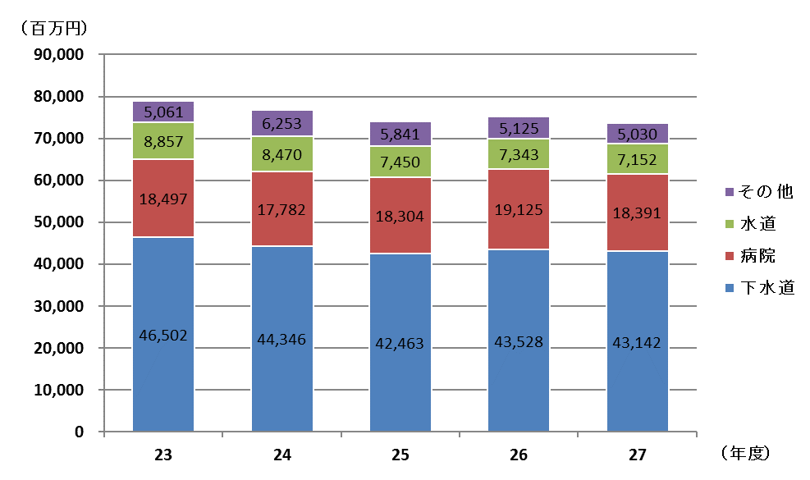
第８表 地方公営企業への他会計繰入金の状況
 |  |  |  |  |  |  |  |  |  |  |  |  |  |  |  |  | （単位：千円、％）
 |  |  | 区分 | 収益的収入への 繰入金 |  |  | 資本的収入への 繰入金 |  |  | 合計 |  |  |  | 繰入率
 |  |  |  |  |  |  |  |  |  |  |  |  |  | 収益的収入 |  | 資本的収入
 |  |  |  |  |  | 増減額 |  |  | 増減額 |  |  | 増減額 | 増減率
 |  |  |  | 26 | 27 | (B)-(A) | 26 | 27 | (D)-(C) | 26 | 27 | (F)-(E) | (G)/(E) | 26 | 27 | 26 | 27
事業 |  |  |  | (A) | (B) |  | (C) | (D) |  | (E) | (F) | (G)
水道 |  |  |  | 5,878,374 | 5,783,232 | △ 95,142 | 1,465,016 | 1,368,342 | △ 96,674 | 7,343,390 | 7,151,574 | △ 191,816 | △ 2.6 | 6.1 | 6.1 | 10.8 | 12.6
うち |  | 上水道 |  | 5,624,761 | 5,499,465 | △ 125,296 | 1,429,606 | 1,330,574 | △ 99,032 | 7,054,367 | 6,830,039 | △ 224,328 | △ 3.2 | 5.9 | 5.8 | 10.6 | 12.4
 |  | 簡易水道 |  | 253,613 | 283,767 | 30,154 | 35,410 | 37,768 | 2,358 | 289,023 | 321,535 | 32,512 | 11.2 | 55.7 | 55.3 | 46.8 | 27.3
電気 |  |  |  | - | - | - | - | - | - | - | - | - | - | - | - | - | -
ガス |  |  |  | 2,018 | 1,989 | △ 29 | 5,000 | 5,000 | - | 7,018 | 6,989 | △ 29 | △ 0.4 | 0.0 | 0.0 | 0.8 | 1.0
病院 |  |  |  | 15,754,166 | 14,705,060 | △ 1,049,106 | 3,370,708 | 3,686,234 | 315,526 | 19,124,874 | 18,391,294 | △ 733,580 | △ 3.8 | 11.9 | 10.9 | 65.0 | 39.4
下水道 |  |  |  | 31,116,625 | 30,370,341 | △ 746,284 | 12,411,435 | 12,771,855 | 360,420 | 43,528,060 | 43,142,196 | △ 385,864 | △ 0.9 | 27.3 | 27.9 | 18.4 | 19.3
市場 |  |  |  | 571,763 | 503,730 | △ 68,033 | 259,535 | 181,498 | △ 78,037 | 831,298 | 685,228 | △ 146,070 | △ 17.6 | 20.5 | 18.7 | 52.6 | 32.0
と畜場 |  |  |  | 861 | 570 | △ 291 | - | - | - | 861 | 570 | △ 291 | △ 33.8 | 0.3 | 0.2 | - | -
観光施設 |  |  |  | 591,817 | 590,637 | △ 1,180 | 69,901 | 82,444 | 12,543 | 661,718 | 673,081 | 11,363 | 1.7 | 65.0 | 68.7 | 18.2 | 5.1
宅地造成 |  |  |  | 33,368 | 28,966 | △ 4,402 | 2,014,150 | 2,025,748 | 11,598 | 2,047,518 | 2,054,714 | 7,196 | 0.4 | 3.1 | 2.4 | 72.7 | 74.1
駐車場整備 |  |  |  | 45,564 | 44,980 | △ 584 | 171,759 | 154,459 | △ 17,300 | 217,323 | 199,439 | △ 17,884 | △ 8.2 | 6.4 | 6.4 | 95.2 | 99.5
介護サービス |  |  |  | 704,792 | 748,941 | 44,149 | 654,353 | 661,519 | 7,166 | 1,359,145 | 1,410,460 | 51,315 | 3.8 | 20.6 | 22.4 | 90.0 | 96.0
合計 |  |  |  | 54,699,348 | 52,778,446 | △ 1,920,902 | 20,421,857 | 20,937,099 | 515,242 | 75,121,205 | 73,715,545 | △ 1,405,660 | △ 1.9 | 15.1 | 14.8 | 22.2 | 22.6
 | (注) | 1. 収益的収入への繰入金には、特別利益のうちの他会計繰入金を含んでいる。
 |  | 2. 資本的収入への繰入金には、他会計借入金を含んでいる。
 |  | 3. 繰入率の収益的収入、資本的収入欄は、それぞれの収入に対する繰入金の割合である。

09（fig9-1）
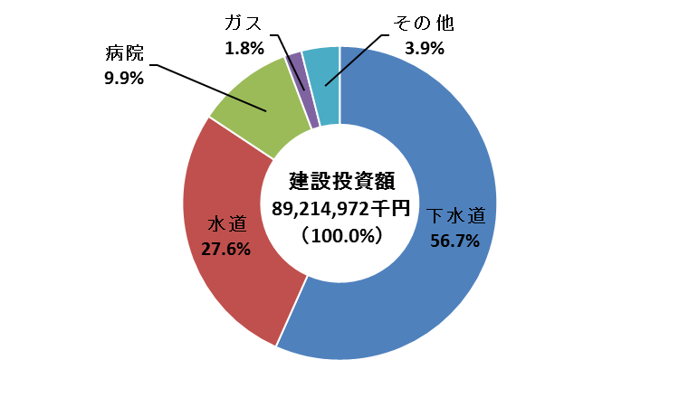
第９表 地方公営企業の建設投資額の推移
 |  |  |  |  |  |  |  |  |  |  |  |  |  |  |  | （単位：千円、％）
 |  |  | 区分 | 建設投資額 |  |  |  |  | 対前年度増減率 |  |  |  | 伸長指数（23＝100）

 |  |  | 年度 | 23 | 24 | 25 | 26 | 27 | 24 | 25 | 26 | 27 | 24 | 25 | 26 | 27
事業
水道 |  |  |  | 26,921,222 | 27,586,740 | 25,415,905 | 28,677,070 | 24,663,928 | 2.5 | △ 7.9 | 12.8 | △ 14.0 | 102.5 | 94.4 | 106.5 | 91.6
うち |  | 上水道 |  | 26,914,356 | 27,574,006 | 25,320,817 | 28,628,344 | 24,537,757 | 2.5 | △ 8.2 | 13.1 | △ 14.3 | 102.5 | 94.1 | 106.4 | 91.2
 |  | 簡易水道 |  | 6,866 | 12,734 | 95,088 | 48,726 | 126,171 | 85.5 | 646.7 | △ 48.8 | 158.9 | 185.5 | 1,384.9 | 709.7 | 1,837.6
電気 |  |  |  | - | - | 620,331 | 552,374 | 303,877 | - | 皆増 | △ 11.0 | △ 45.0 | - | - | - | -
ガス |  |  |  | 1,623,665 | 1,529,458 | 1,423,964 | 1,508,602 | 1,612,265 | △ 5.8 | △ 6.9 | 5.9 | 6.9 | 94.2 | 87.7 | 92.9 | 99.3
病院 |  |  |  | 9,712,143 | 7,625,808 | 11,430,432 | 6,619,561 | 8,861,662 | △ 21.5 | 49.9 | △ 42.1 | 33.9 | 78.5 | 117.7 | 68.2 | 91.2
下水道 |  |  |  | 46,348,552 | 48,894,830 | 45,904,380 | 50,599,905 | 50,560,885 | 5.5 | △ 6.1 | 10.2 | △ 0.1 | 105.5 | 99.0 | 109.2 | 109.1
市場 |  |  |  | 269,324 | 223,784 | 279,229 | 528,264 | 528,305 | △ 16.9 | 24.8 | 89.2 | 0.0 | 83.1 | 103.7 | 196.1 | 196.2
と畜場 |  |  |  | 1,642 | 3,573 | 55,439 | 19,838 | 30,783 | 117.6 | 1,451.6 | △ 64.2 | 55.2 | 217.6 | 3,376.3 | 1,208.2 | 1,874.7
観光施設 |  |  |  | 34,883 | 105,794 | 115,464 | 319,550 | 1,642,612 | 203.3 | 9.1 | 176.8 | 414.0 | 303.3 | 331.0 | 916.1 | 4,708.9
宅地造成 |  |  |  | 1,573,682 | 3,216,361 | 3,188,955 | 856,316 | 961,005 | 104.4 | △ 0.9 | △ 73.1 | 12.2 | 204.4 | 202.6 | 54.4 | 61.1
駐車場整備 |  |  |  | - | - | 100,323 | 12,498 | 1,182 | - | 皆増 | △ 87.5 | △ 90.5 | - | - | - | -
介護サービス |  |  |  | 12,925 | 45,341 | 73,781 | 101,382 | 48,468 | 250.8 | 62.7 | 37.4 | △ 52.2 | 350.8 | 570.8 | 784.4 | 375.0
合計 |  |  |  | 86,498,038 | 89,231,689 | 88,608,203 | 89,795,360 | 89,214,972 | 3.2 | △ 0.7 | 1.3 | △ 0.6 | 103.2 | 102.4 | 103.8 | 103.1

 | (注) | 建設投資額とは、資本的支出の建設改良費である。

10（fig9-2）
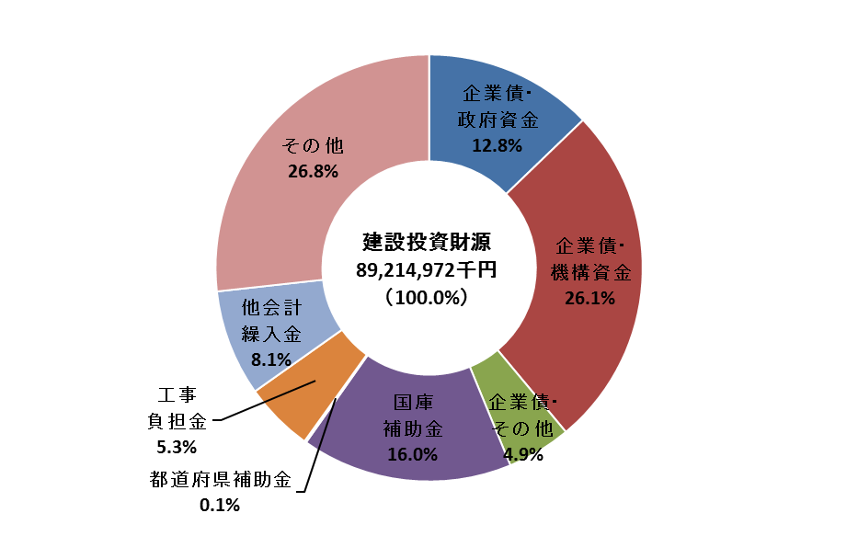
第10表 建設投資の財源内訳
 |  |  |  |  |  |  |  |  |  |  |  |  | （単位：千円、％）
 |  |  | 項目 | 建設 投資額 | 財源内訳
 |  |  |  |  | 企業債 |  |  |  | 国庫 補助金 | 都道府県 補助金 | 工事 負担金 | 他会計 繰入金 | その他 （自己資金等）
事業 |  |  |  |  | 政府資金 | 機構資金 | その他 | 計
 |  |  |  |  | [27.5] | [70.6] | [1.9] | (26.3) | (1.0) | (0.0) | (6.4) | (2.8) | (63.4)
水道 |  |  |  | 24,663,928 | 1,783,100 | 4,581,800 | 125,100 | 6,490,000 | 252,994 | 8,000 | 1,581,744 | 684,499 | 15,646,691
 |  |  |  |  | [27.9] | [70.1] | [2.0] | (26.0) | (1.0) | (0.0) | (6.4) | (2.8) | (63.7)
うち |  | 上水道 |  | 24,537,757 | 1,783,100 | 4,481,300 | 125,100 | 6,389,500 | 252,994 | 8,000 | 1,581,744 | 684,499 | 15,621,020
 |  |  |  |  | [-] | [100.0] | [-] | (79.7) | (-) | (-) | (-) | (-) | (20.3)
 |  | 簡易水道 |  | 126,171 | - | 100,500 | - | 100,500 | - | - | - | - | 25,671
 |  |  |  |  | [-] | [100.0] | [-] | (42.2) | (6.9) | (-) | (-) | (-) | (51.0)
電気 |  |  |  | 303,877 | - | 128,100 | - | 128,100 | 20,835 | - | - | - | 154,942
 |  |  |  |  | [-] | [100.0] | [-] | (3.4) | (-) | (-) | (2.6) | (0.3) | (93.6)
ガス |  |  |  | 1,612,265 | - | 55,000 | - | 55,000 | - | - | 42,674 | 5,000 | 1,509,591
 |  |  |  |  | [30.8] | [41.5] | [27.7] | (63.0) | (0.5) | (0.1) | (-) | (2.6) | (33.8)
病院 |  |  |  | 8,861,662 | 1,715,800 | 2,315,800 | 1,547,400 | 5,579,000 | 43,383 | 13,248 | - | 229,325 | 2,996,706
 |  |  |  |  | [31.8] | [64.3] | [3.8] | (49.3) | (27.5) | (0.2) | (6.1) | (10.5) | (6.4)
下水道 |  |  |  | 50,560,885 | 7,930,700 | 16,031,100 | 954,300 | 24,916,100 | 13,918,623 | 89,641 | 3,070,475 | 5,331,914 | 3,234,132
 |  |  |  |  | [-] | [41.0] | [59.0] | (64.7) | (6.3) | (1.6) | (-) | (8.6) | (18.9)
市場 |  |  |  | 528,305 | - | 140,200 | 201,400 | 341,600 | 33,146 | 8,323 | - | 45,259 | 99,977
 |  |  |  |  | [-] | [-] | [-] | (-) | (-) | (-) | (-) | (-) | (100.0)
と畜場 |  |  |  | 30,783 | - | - | - | - | - | - | - | - | 30,783
 |  |  |  |  | [-] | [3.6] | [96.4] | (93.1) | (-) | (0.6) | (-) | (1.0) | (5.4)
観光施設 |  |  |  | 1,642,612 | - | 55,000 | 1,474,000 | 1,529,000 | - | 10,000 | - | 15,613 | 87,999
 |  |  |  |  | [-] | [-] | [-] | (-) | (-) | (-) | (-) | (90.2) | (9.8)
宅地造成 |  |  |  | 961,005 | - | - | - | - | - | - | - | 866,406 | 94,599
 |  |  |  |  | [-] | [-] | [-] | (-) | (-) | (-) | (-) | (34.7) | (65.3)
駐車場整備 |  |  |  | 1,182 | - | - | - | - | - | - | - | 410 | 772
 |  |  |  |  | [6.5] | [-] | [93.5] | (57.6) | (-) | (-) | (-) | (19.7) | (22.7)
介護サービス |  |  |  | 48,468 | 1,800 | - | 26,100 | 27,900 | - | - | - | 9,556 | 11,012
 |  |  |  |  | [29.3] | [59.7] | [11.1] | (43.8) | (16.0) | (0.1) | (5.3) | (8.1) | (26.8)
合計 |  |  |  | 89,214,972 | 11,431,400 | 23,307,000 | 4,328,300 | 39,066,700 | 14,268,981 | 129,212 | 4,694,893 | 7,187,982 | 23,867,204
 | (注) | [ ]書は企業債総額に対する比率であり、( )書は建設投資額に対する比率である。

fig10
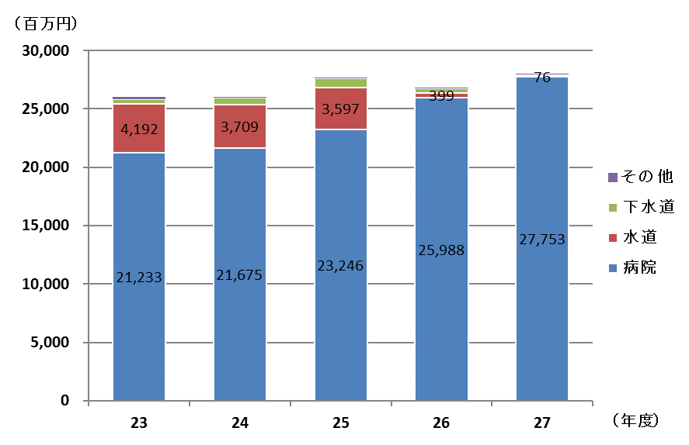
年度 | 平成 |  |  |  |  | 対前年度比較 |  | （参考）
 | 23 | 24 | 25 | 26 | 27 |  |  | 対平成23年度比較
 |  |  |  |  |  | 増減数 | 増減率 | 増減数 | 増減率
事業 | (A) |  |  | (B) | (C) | (C)-(B) | (C)-(B)/(B) | (C)-(A) | (C)-(A)/(A)
病院 | 21,232,975 | 21,674,538 | 23,245,890 | 25,987,913 | 27,752,903 | 1,764,990 | 6.8 | 6,519,928 | 30.7
水道 | 4,192,260 | 3,709,087 | 3,597,390 | 399,167 | 76,394 | ▲ 322,773 | ▲ 80.9 | ▲ 4,115,866 | ▲ 98.2
下水道 | 386,208 | 609,126 | 748,874 | 387,501 | 118,751 | ▲ 268,750 | ▲ 69.4 | ▲ 267,457 | ▲ 69.3
その他 | 210,639 | 13,419 | 13,743 | 14,957 | 15,324 | 367 | 2.5 | ▲ 195,315 | ▲ 92.7
ガス | 0 | 0 | 0 | 0 | 0 | 0 |  | 0
合計 | 26,022,082 | 26,006,170 | 27,605,897 | 26,789,538 | 27,963,372 | 1,173,834 | 4.4 | 1,941,290 | 7.5

